World Equity
SUSTAINABLE WORLD EQUITY

CHARAKTERISTIKA FONDU
STRUKTURA FONDU

2,80% hotovost | 2.80%
7,10% komunikační služby | 7.10%
14,00% finanční služby | 14.00%
10,20% průmysl | 10.20%
5,90% spotřeba - cyklická | 5.90%
11,60% zdravotnictví | 11.60%
14,40% spotřeba - necyklická | 14.40%
23,00% informační technologie | 23.00%
10,90% ostatní | 10.90%
Název fondu: | SUSTAINABLE WORLD EQUITY

AKCIOVÝ FOND
Investiční manažer: | Generali Investments Partners S.p.A.
Hodnota fondu: | 311,55 mEUR
Počátek obchodování: | 2006-07-26
Investiční cíl: Cílem fondu je překonat jeho benchmark (kterým je MSCI World – Net Total Return Index). Fond investuje především do akcií společností s velkou tržní kapitalizací. Dále může investovat do hotovosti, krátkodobých dluhových instrumentů a dluhopisů. Fond může používat finanční nástroje a deriváty pro zajišťovací účely, pro efektivní správu portfolia a pro investiční účely.

POPLATKY GENERALI ČESKÁ POJIŠŤOVNA A.S.*
TOP 10
GENERALI INVESTMENTS LUXEMBOURG SA
Rozdíl mezi nákupním a prodejním kurzem podílových jednotek: | Běžné/jednorázové pojistné: 5 %/0 % Mimořádné pojistné 2% resp. 3 %** | Společnost |  |  | % v portfoliu | Sektor
Částečný odkup: | 0,25 % z odkoupené částky, minimálně však 50 Kč a maximálně 500 Kč | Apple Inc. (AAPL UW) |  |  | 3.94 | informační technologie
Poplatky za přemístění: | V každém poj. roce 2 zdarma, jinak 0,25 % akt. hodnoty přemístěných jednotek, min. 50 Kč a max. 500 Kč. | Microsoft Corp (MSFT UW) |  |  | 3.34 | informační technologie
Poplatky za správu fondu***: | 2 % p.a. | Alphabet Inc-CL A (GOOGL UW) |  |  | 2.75 | komunikační služby
* výtah ze sazebníku poplatků k IŽP týkající se fondů, v případě rozdílů platí sazebník poplatků |  | Amazon.com, Inc. (AMZN UW) |  |  | 2.44 | spotřeba - necyklická
** závisí na produktu *** náklady za správu fondu jsou započtené v NAV (t.j. v kurzu) |  | JPMorgan Chase & Co. (JMP UN) |  |  | 1.19 | finanční služby
KOMENTÁŘ K TRHU
KOMENTÁR TRHU
KOMENTÁŘ TRHU
KOMENTÁŘ TRHU
VÝKONNOST FONDU
 |  | Visa Inc - Class A Shares (V UN) |  |  | 1.09 | informační technologie
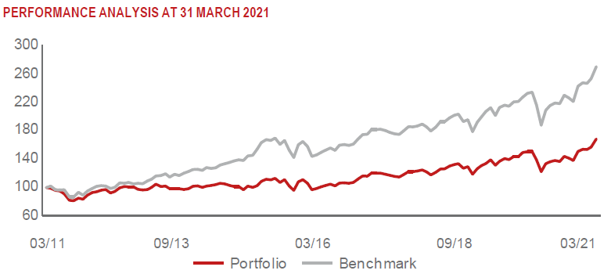 |  | TESLA INC (TSLA UW) |  |  | 0.89 | spotřeba - necyklická
 |  | UNITEDHEALTH GROUP INC (UNH UN) |  |  | 0.87 | zdravotnictví
 |  | BERKSHIRE HATHAWAY INC-CL B |  |  | 0.87 | finanční služby
 |  | BANK OF AMERICA CORP (BAC UN) |  |  | 0.82 | finanční služby

STATISTIKY
 |  | STD | IR | TE | Rating Morningstar(4) |  | Quartile Morn.
 |  | 16.29% | -4.02% | 1.66% | x |  | x
 |  | (1) Standard Deviation (Směrodatná odchylka): míra rizika, volatilita výkonnosti fondu. (2) Information Ratio (Informační poměr): poměr průměrně dosaženého výnosu oproti odchylce od indexu. (3) Tracking Error: směrodatná odchylka rozdílu výkonnosti fondu

VÝKONNOST (EUR)

 |  | 1 měsíc (%) | YTD (%) |  | 1 rok (%) | od počátku (%)
SUSTAINABLE WORLD EQUITY (ISIN: LU0260158042) |  | 3.83 | 10.45 |  | 37.39 | 40.32
Benchmark * |  | 6.71 | 9.23 |  | 43.80 | -
Excess Return |  | -2.88 | 1.22 |  | -6.41 | NA
Březen 2021
* MSCI World – Net Total Return Index
Hodnota investice do podílových fondů může růst, klesat nebo stagnovat podle situace na finančních trzích. Minulé výnosy nejsou zárukou výnosů v budoucnu.

